【各社共通】SJ_AzureFilesDefineTable
共有コンテナID | 共有ルートパス | 共有パス接続ユーザーID | 共有パス接続パスワード | リトライ回数 | ウェイト（秒） | 備考 |  | 削除日
SharedContainerId | SharedRootPath | SharedUserId | SharedUserPassword | RetryNumber | RetryWaiting
1 | \\sunstarazurefiles240606.file.core.windows.net\sunstar-azurefiles-test-20240606 | localhost\sunstarazurefiles240606 | C2SR2XdhoTQVtf2RsoAu4I7tdHCvRUUr/H3Env1DI95giDmg+yb0TDkTXXaxEg9ST740luQCUxTq+AStjF9hVw== | 3 | 1000 | 使用不可【日本テナント】開発環境用ストレージアカウント |  | 2025-05-12
1 | \\integrationtest250122.file.core.windows.net\sunstar-azurefiles-integrationtest-20250122 | localhost\integrationtest250122 | WwpZWgW7rRahqSayGTu+ynVvGAfl9Hmj8MMG6+frTUG+azidnfD7mInvU5Nj51rlteibJ6FlxzKZ+ASt3NPUEw== | 3 | 1000 | 使用不可【日本テナント】結合テスト環境用ストレージアカウント
1 | \\migrationtest250123.file.core.windows.net\sunstar-azurefiles-migrationtest-20250123 | localhost\migrationtest250123 | fHkygpPGwroJ1Yee4qJ6x7GZQS2dBJ8gT4Saa9yBaRuL86Ku10q7BSyfIVEGpofbsHDLR9Sxse9u+ASt8wl2Nw== | 3 | 1000 | 使用不可【日本テナント】移行リハ環境用ストレージアカウント
1 | \\librast.file.core.windows.net\libra-azurefiles-st | localhost\librast | ro6T5xbQQQ2tVFikQYaVMHrBaT7292Q/O70VizJyQt0ALP56bJaHEaZ+2GlX+wBN6huN4onkVVLg+AStGal3Yg== | 3 | 1000 | 【スイステナント】総合テスト環境用ストレージアカウント | 現在：保守環境（dev環境）
1 | \\librauat.file.core.windows.net\libra-azurefiles-uat | localhost\librauat | Y/elelfPji5y2o9H+6iscJ28r2s9WeCes7w+t+4Og7xszu7XIsR9Ixqr1QqRuzCdOtEXDwHBQ+Wo+AStooXM4A== | 3 | 1000 | 【スイステナント】トレーニング環境用ストレージアカウント | 現在：検証環境（verup環境）
1 | \\libramigr2.file.core.windows.net\libra-azurefiles-migr2 | localhost\libramigr2 | ILW2GDaoXLfbdY/Fh4UdKJ3+P+ep9LD//X3pPMziGGT+IfQc2Ip26A1sP3HRz/LQejstRuL/uXKa+AStWk1wIg== | 3 | 1000 | 【スイステナント】移行リハ2環境用ストレージアカウント | 使用不可
1 | \\libradev20250424.file.core.windows.net\libra-azurefiles-dev | localhost\libradev20250424 | x77rkqG0NGsIm/01VUP/uAIUI8BC/ISnxRU20Hr1zSs81NPtaNmCw9O3MuUDZ7vOHMPUr7V4XXG9+AStLyw13A== | 3 | 1000 | 【スイステナント】開発環境用ストレージアカウント

Tableとしては共通コンテナIDの重複登録は許可されていないため、各環境で該当するストレージアカウント情報が1レコードのみ登録されている想定
※Tableは個社管理となるため、各法人にデータ登録が必要

2025/06/03 JBS石岡
ネットワークドライブへ割り当てをしてしまうと、zscalerとの兼ね合いで
エクスプローラーがフリーズしてしまう事象が発生するので非推奨としました。
＜回避策＞
エクスプローラーのアドレスバーに共有ルートパス(B列)を入力してアクセスするようにお願いします。
エクスプローラーでのマウント手順↓
※リモートワーク時はVPN接続 |  |  | ZscalerをOFFにする手順↓
※ZscalerをON→OFFに切り替えてから実行すること
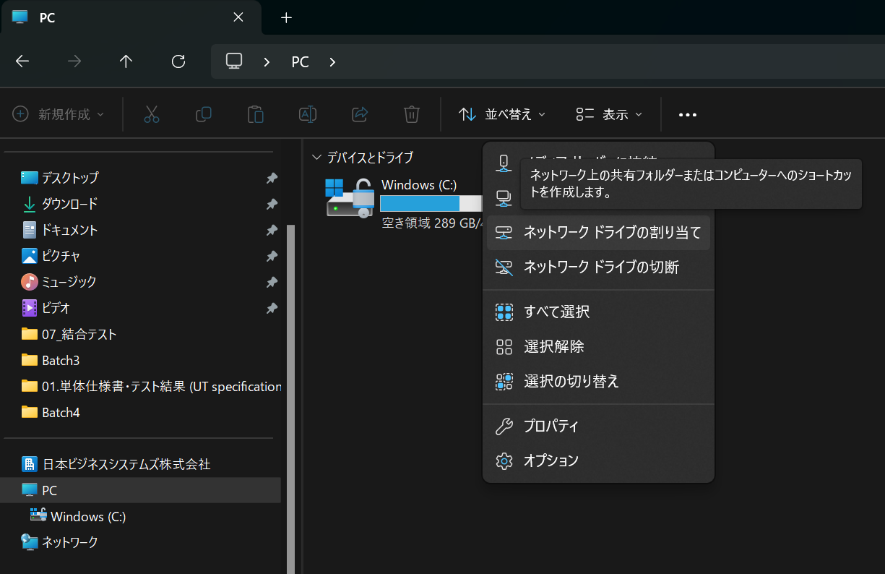
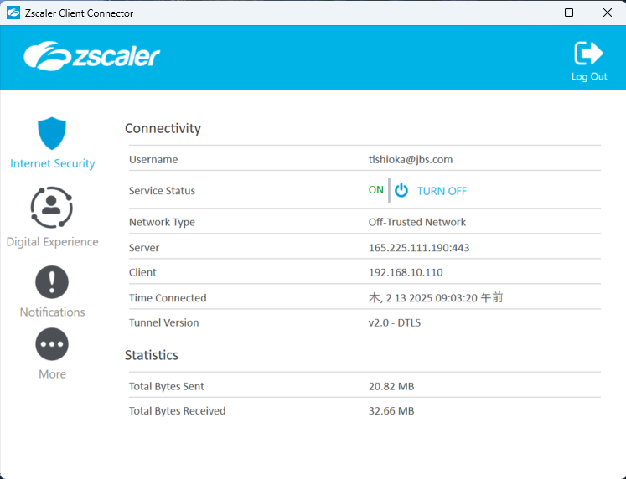

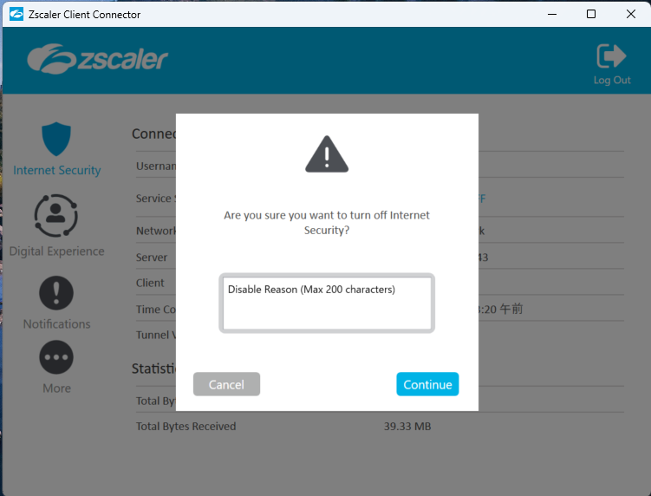
理由を記載(入力必須)
おそらくなんでもよさそう・・・

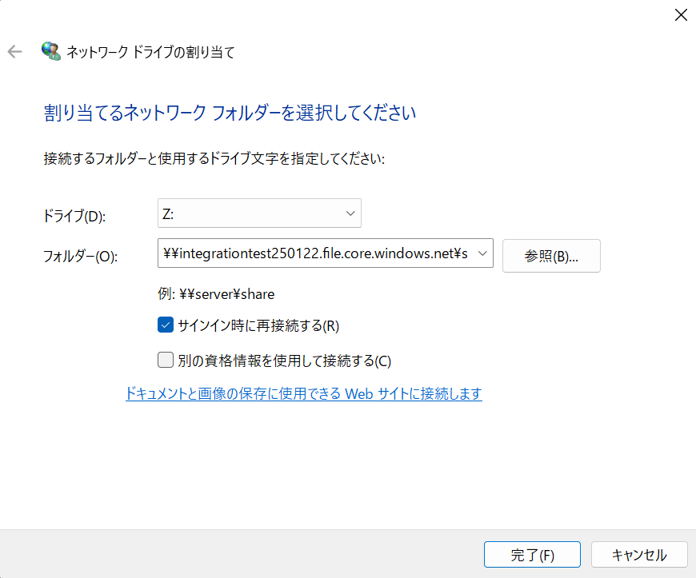
☑は任意
(B列)共有ルートパス
を入力

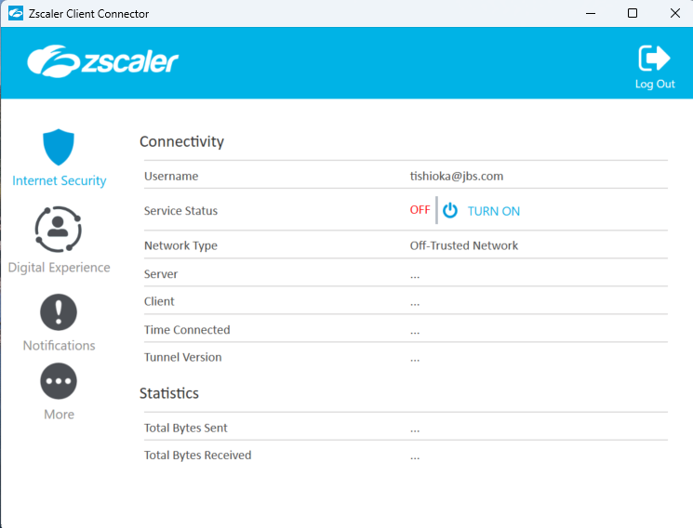
「OFF」になっていることを確認

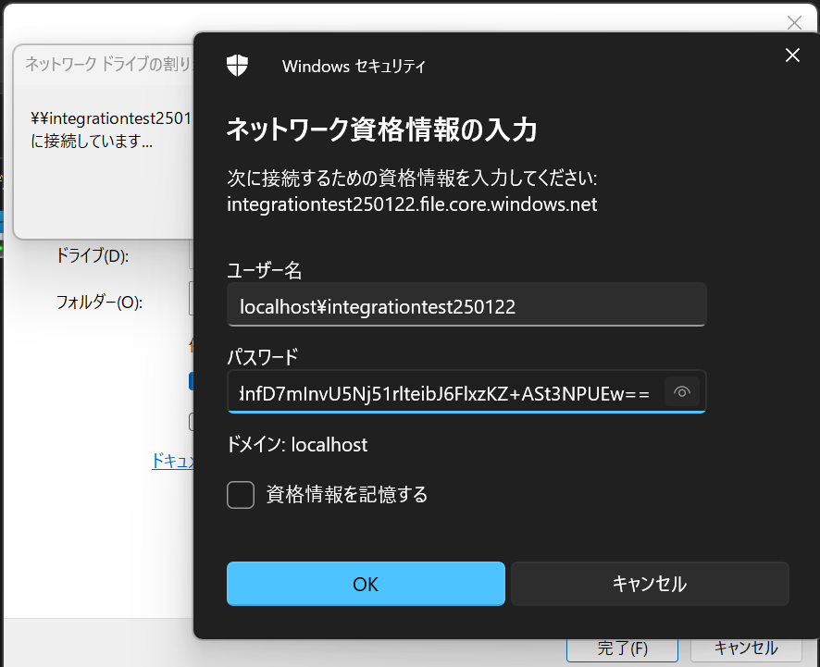
(C列)共有パス接続ユーザーID
(D列)共有パス接続パスワード
を入力
☑は任意

マウント完了
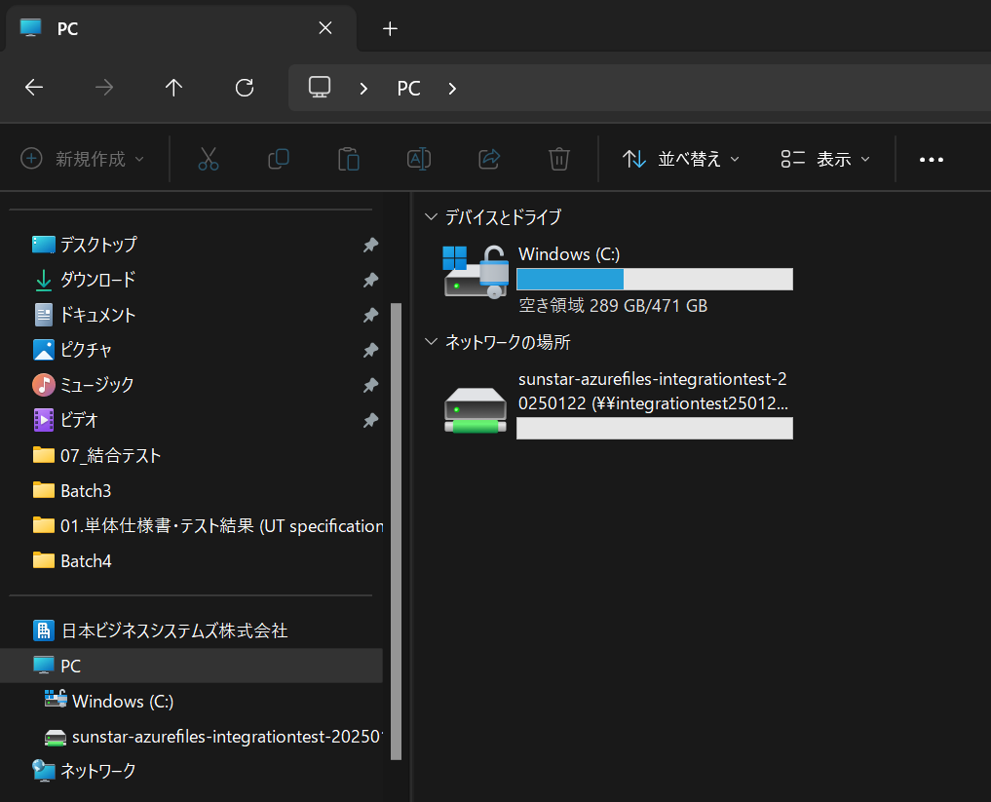

以上

